PI-O'LE


Mô hình học này được xây dựng và kế thừa từ mô hình LIPE của tổ hợp giáo dục đào tạo TOPICA, đơn vị dẫn đầu trong công nghệ đào tạo trực tuyến hiện nay.

Casestudy

? | Bạn đã biết vẽ đồ thị ở mức độ nào?
Trả lời | Đáp án
 | Trình độ 10. Chưa biết vẽ đồ thị
 | Trình độ 20. Biết vẽ đồ thị, nhưng chưa biết tùy chỉnh
 | Trình độ 30. Biết vẽ đồ thị, biết tùy chỉnh, nhưng chưa biết đọc đồ thị để lấy thông tin
 | Trình độ 40. Biết sử dụng đồ thị vào mục đích gì, vẽ được đồ thị và tùy chỉnh theo yêu cầu của mình



 | Sử dụng đồ thị vào công việc phân tích, báo cáo cho ta nhiều thông tin hữu ích
 | Hãy vẽ đồ thị theo cách của bạn Bạn đã có câu trả lời cho chính mình rùi chứ? ? Và các bạn có biết làm đồ thị hoàng tráng trong 60s không?

WorkSpace1
http://bkindex.com
Bài 9: Đồ thị trong Excel

Báo cáo tổng hợp tháng
1 | Xử lý dữ liệu để vẽ được đồ thị | Tháng | Mặt hàng | Số lượng | Doanh thu
2 | Làm việc với dữ liệu (Data) | 8 | Bút bi | 100 | 100,000 ₫
3 | Làm việc với mẫu đồ thị (Chart Layout) | 8 | Bút máy | 150 | 750,000 ₫
4 | Làm việc với Layout | 9 | Bút bi | 120 | 120,000 ₫
 |  | 9 | Bút máy | 170 | 850,000 ₫
 |  | 9 | Bút chì | 50 | 75,000 ₫
 |  | 10 | Bút bi | 50 | 50,000 ₫
 |  | 10 | Bút máy | 170 | 850,000 ₫
 |  | 10 | Bút chì | 600 | 900,000 ₫

 |  |  | BÁO CÁO TỔNG HỢP

 |  |  | Tháng | Số lượng | Doanh Thu
 |  |  | 8 | 250 | 850,000 ₫
 |  |  | 9 | 340 | 1,045,000 ₫
 |  |  | 10 | 820 | 1,800,000 ₫

WorkSpace2
http://bkindex.com
Bài 9: Đồ thị trong Excel
 |  |  |  |  |  |  |  |  |  |  | 24

6 | Làm đồ thị trong 60s (với Pilot Table) |  |  |  |  |  | Tháng | Mặt hàng | Số lượng | Doanh thu
7 | Cập nhật dữ liệu trên đồ thị khi bảng thay đổi dữ liệu |  |  |  |  |  | 8 | Bút bi | 100 | 100,000 ₫
 |  |  |  |  |  |  | 8 | Bút máy | 150 | 750,000 ₫
 |  |  |  |  |  |  | 9 | Bút bi | 120 | 120,000 ₫
 |  |  |  |  |  |  | 9 | Bút máy | 170 | 850,000 ₫
 |  |  |  |  |  |  | 9 | Bút chì | 50 | 75,000 ₫
 | Tháng | 8 |  |  |  |  | 10 | Bút bi | 50 | 50,000 ₫
 |  |  |  |  |  |  | 10 | Bút máy | 170 | 850,000 ₫
 | Row Labels | Sum of Số lượng | Sum of Doanh thu |  |  |  | 10 | Bút chì | 200 | 300,000 ₫
 | Bút bi | 100 | 100000
 | Bút máy | 150 | 750000
 | Grand Total | 250 | 850000 | Sum of Doanh thu | Column Labels
 |  |  |  | Row Labels | Bút bi | Bút chì | Bút máy | Grand Total
 |  |  |  | 8 | 100000 |  | 750000 | 850000
 |  |  |  | 9 | 120000 | 75000 | 850000 | 1045000
 |  |  |  | 10 | 50000 | 300000 | 850000 | 1200000
 |  |  |  | Grand Total | 270000 | 375000 | 2450000 | 3095000
 | Bút bi | Bút chì | Bút máy
8 | 100000 |  | 750000
9 | 120000 | 75000 | 850000
10 | 50000 | 300000 | 850000

QA&Practice1
Hỏi đáp và Luyện tập (Practice)
Bài 9: Đồ thị trong Excel

? | Có 5 bài tập cho bạn thực hành. Bạn hãy bắt tay vào làm nhé. Làm xong bạn sẽ lên L30

 | 1. Vẽ đồ thị Phương trình bậc 3: y = x3
 | 2. Vẽ đồ thị giao nhau
 | 3. Vẽ đồ thị tần suất và tích lũy
 | 4. Vẽ đồ thị hình bánh
 | 5. Vẽ đồ thị hình bánh của hình bánh

QA&Practice2
Vẽ đồ thị từ phương trình
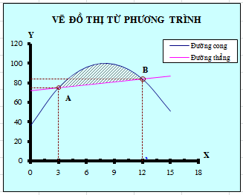
Vẽ đồ thị từ phương trình: |  |  |  | y1= -x2+16x+36 | y2= x+72

 | x | y1 | y2
 | 0 | 36 | 72
 | 3 | 75 | 75
 | 6 | 96 | 78
 | 9 | 99 | 81
 | 12 | 84 | 84
 | 15 | 51 | 87

 | 1- Vẽ đồ thị y1
 | 2- Thêm đường y2 vào đồ thị bằng cách kéo dữ liệu vào đồ thị
 | 3- Chọn font chữ Việt cho cả đồ thị
 | 4- Sửa tên trong khung ghi chú Legend
 | 5- Ghi chữ vào đồ thị--> nhấp chọn đồ thị đánh chữ vào khung nhập công thức
 | 6- Điều chỉnh khoảng chia trên trục trong tab SCALE (min, max, major unit, minor unit)
 | 7- Vẽ thêm đường giống bằng Paste Special
 | 8- Chuyển tham chiếu địa chỉ thành trị số bằng cách dùng phím F9
 | 9- Tô vùng trên đồ thị (điều chỉnh Transparency)

QA&Practice3
Đồ thị tần suất và tích lũy
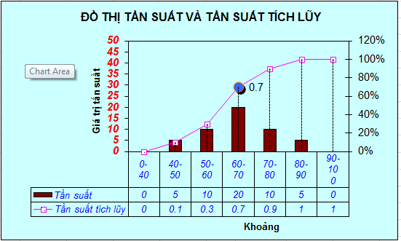
Vẽ lại đồ thị như hình sau với số liệu có sẵn cho dưới đây
Vẽ đồ thị tần suất
 | Khoảng | Tần suất | TS tích lũy
 | 0-40 | 0 | 0
 | 40-50 | 5 | 0.1
 | 50-60 | 10 | 0.3
 | 60-70 | 20 | 0.7
 | 70-80 | 10 | 0.9
 | 80-90 | 5 | 1
 | 90-100 | 0 | 1
 |  | 50

 | - Sử dụng hàm SUM có tham chiếu cố định để thành lập cột TS tích lũy
 | - Vẽ đồ thị B&W column
 | - Định dạng lại màu đồ thị
 | - Chuyển đồ thị column thành line
 | - Chuyển đường tần suất tích lũy theo trục tung thứ 2
 | - Định dạng điểm marker, thêm vào drop line (dùng tab option)
 | - Đặc tên trong Legend

QA&Practice4
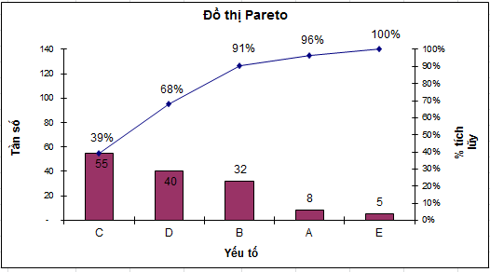
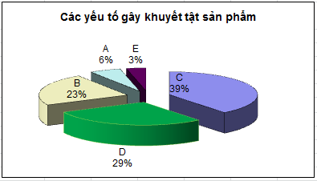
Vẽ lại đồ thị như hình sau với số liệu có sẵn cho dưới đây

 | Yếu tố | Tần số | Tần số tích lũy | Phần trăm tích lũy
 | C | 55 | 55 | 39%
 | D | 40 | 95 | 68%
 | B | 32 | 127 | 91%
 | A | 8 | 135 | 96%
 | E | 5 | 140 | 100%
 | Số quan sát N | 140

Đồ thị Pareto
Các yếu tố gây khuyết tật sản phẩm

QA&Practice5
Hàn | 0.33
Sơn | 0.39
Lắp ráp | 0.17
Gia công cơ | 0.11
8./ Vẽ đồ thị Pie

 | Dạng lỗi | (a) | (c) | (d)
 |  | Số lỗi | Tỉ số lỗi (so với tổng) | Phần trăm
 |  |  | (a ÷ b) = c | d = (c X 100)
 | Hàn | 24 | 0.333 | 33%
 | Sơn | 28 | 0.388 | 39%
 | Lắp ráp | 12 | 0.166 | 17%
 | Gia công cơ | 8 | 0.111 | 11%
 | Total (b) | 72 |  | 100%

 | - Chọn dự liệu không liên tục
 | - Chọn vùng vẽ (plot chart) bằng thanh công cụ chart để dễ kéo giãn hay di chuyển đồ thị
 | - Chọn Format Data Series để hiển thị thông tin trên đồ thị
 | - Kéo giản hình bánh
Tiền mặt | 0.05
Trái phiếu | 0.2
Đầu tư khác | 0.15
Cổ phiếu ở Mỹ | 0.2
Cổ phiếu ở Việt Nam | 0.1
Cổ phiếu ở Nhật | 0.3
Vẽ đồ thị Pie of pie
 | Tiền mặt | 5%
 | Trái phiếu | 20%
 | Đầu tư khác | 15%
 | Cổ phiếu | 60%
 | Cổ phiếu ở Mỹ | 20%
 | Cổ phiếu ở Việt Nam | 10%
 | Cổ phiếu ở Nhật | 30%

 | - Giá trị hàng thứ tư (Cổ phiếu) bằng tổng 3 hàng cuối
 | (Khi vẽ đồ thị thì giá trị của hàng thứ tư sẽ được tính toán từ các hàng phía dưới cùng)
Đồ thị hình bánh của hình bánh
Tiền mặt | 5%
Trái phiếu | 20%
Đầu tư khác | 15%
Cổ phiếu ở Mỹ | 20%
Cổ phiếu ở Việt Nam | 10%
Cổ phiếu ở Nhật | 30%

 | Tiền mặt | 5%
 | Trái phiếu | 20%
 | Đầu tư khác | 15%
 | Cổ phiếu | 60%
 | Cổ phiếu ở Mỹ | 20%
 | Cổ phiếu ở Việt Nam | 10%
 | Cổ phiếu ở Nhật | 30%

